север
Школа | МКОУ "Северная СОШ им. Лиджи-Горяева Т.Л-Г." |  | 2022-09-12
Перечень ресурсов раздела Питание
№ | Наименование | Адрес на сайте школы | Примечание
1 | Положение и приказ о создании комиссии по контролю качества питания с участием родителей | https://shkolasevernaya-r08.gosweb.gosuslugi.ru/ofitsialno/dokumenty/dokumenty-all_35.html https://shkolasevernaya-r08.gosweb.gosuslugi.ru/ofitsialno/dokumenty/dokumenty-all_36.html |  | НЕТ ССЫЛКИ НА ПРИКАЗ
2 | Формы интерактивного взаимодействия с родителями
 | "Горячая линия" |  |  | УКАЗАТЬ ТЕЛЕФОН ИЛИ ССЫЛКУ НА ИНФОРМАЦИЮ О ТЕЛ ГОРЛИНИИ
 | Чат | https://shkolasevernaya-r08.gosweb.gosuslugi.ru/voprosy-i-otvety/ |  | РЕЧЬ НЕ О ТОМ ЧТО В СЫЛКЕ
 | Форум | https://shkolasevernaya-r08.gosweb.gosuslugi.ru/svedeniya-ob-obrazovatelnoy-organizatsii/organizatsiya-pitaniya/ |  | РЕЧЬ НЕ О ТОМ ЧТО В СЫЛКЕ
3 | Наличие лечебных/диетических меню
 | вид |  | Например: антиаллергенное, диабетическое, безлактозное и т.п.
 | ссылка на файл меню |  | Интернет-ссылка
 | вид
 | ссылка на файл меню |  | Интернет-ссылка
 | вид
 | ссылка на файл меню |  | Интернет-ссылка
 | вид
 | ссылка на файл меню
4 | Проведение регулярного анкетирования обучающихся и родителей по питанию
 | Ссылка на форму анкеты |  | Интернет-ссылка | УКАЖИТЕ ССЫЛКУ
 | Файл с результатами |  | Ссылка на файл на сайте | УКАЖИТЕ ССЫЛКУ
5 | Наличие информации для родителей о здоровом питании, размещенной на сайте образовательной организации
 | Ссылка на страницу мероприятия на сайте | https://shkolasevernaya-r08.gosweb.gosuslugi.ru/svedeniya-ob-obrazovatelnoy-organizatsii/organizatsiya-pitaniya/ | Интернет-ссылка | ССЫЛКА НЕВЕРНАЯ,ВСТАВИТЬ ДРУГУЮ
 | Файл с информационными материалами |  | (буклет, брошюра, листовка и т.п.) | УКАЗАТЬ ССЫЛКУ НА БУКЛЕТЫ И ТД
6 | Информация по результатам контрольных мероприятий с участием родителей.
 | Файл с результатами (актами) проверок | https://shkolasevernaya-r08.gosweb.gosuslugi.ru/ofitsialno/dokumenty/dokumenty-all_37.html https://shkolasevernaya-r08.gosweb.gosuslugi.ru/ofitsialno/dokumenty/dokumenty-all_38.html https://shkolasevernaya-r08.gosweb.gosuslugi.ru/ofitsialno/dokumenty/dokumenty-all_39.html https://shkolasevernaya-r08.gosweb.gosuslugi.ru/ofitsialno/dokumenty/dokumenty-all_40.html | Акты/протоколы проверок (не реже раза в месяц).Допустимы документы об участии родителей в регулярном бракераже блюд и сырья | ССЫЛКИ НЕ КЛИКАБЕЛЬНЫ
 | Файл(ы) фото членов комиссии при проверке | 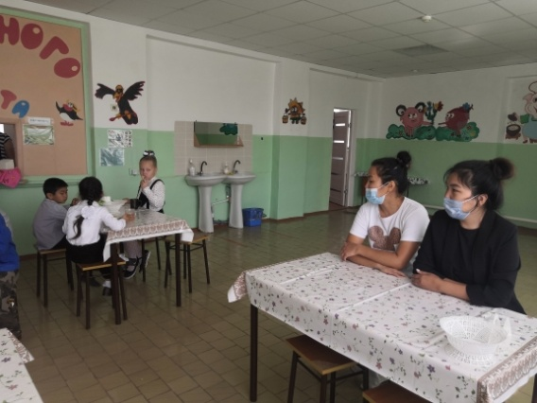 | Фото членов комиссии в школьной столовой при проверке (jpeg, png)
7 | Оценка количества пищевых отходов или объема несъедаемых блюд
 | 20 % и менее | + | Отметить "+" наиболее подходящий ответ
 | 30%
 | 40%
 | 50 % и более
 | Не ведется

